Sheet1
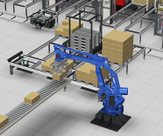
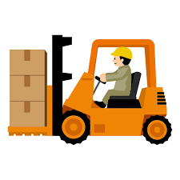

 |  | 物流ABC 活動基準原価計算表
～ピッキングコストの算出事例～

 | 一ケース数量 | 商品数量 |  |  |  |  |  |  |  | バラ・ピッキング単価（円） | 20
 | 12 | 1200 |  |  |  |  |  |  |  | ケース・ピッキング単価（円） | 150
 |  |  |  |  |  |  |  |  |  | 移動単価（円） | 100

 | 注文回数 | 注文数/回 | バラ数量 | ケース数量 | 移動回数 | バラ・ピッキング費用 | ケース・ピッキング費用 | 移動費用 | 費用合計
お客様A | 8 | 150 | 48 | 96 | 8 | 960 | 14400 | 800 | 16160
お客様B | 10 | 120 | 0 | 100 | 10 | 0 | 15000 | 1000 | 16000
お客様C | 30 | 40 | 120 | 90 | 30 | 2400 | 13500 | 3000 | 18900

物流ABC ピッキングコストの算出

サンプル事例：

お客様Aの場合、１回にピッキングする商品は１５０個で、作業内容は１２ケース（１４４個）とバラで６個である。注文｡回数が８回なので、合計９６ケースとバラ４８個、移動回数は８回になる

 |  | ケース処理数 |  |  | バラ処理数

注文回数 8回

150円
バラ・ピッキング単価（円） |  |  |  |  | ケース・ピッキング単価（円） |  |  |  |  | 移動単価（円）
20円
100円

